Лист1
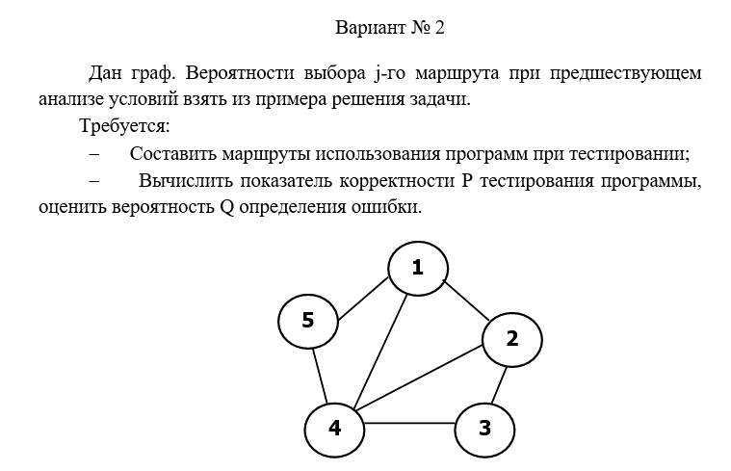

 | Маршруты | 1 | 1,2,4
 |  | 2 | 1,4,5
 |  | 3 | 2,3,4
 |  | 4 | 1,5,4,2
 |  | 5 | 1,2,3,4
 |  | 6 | 1,2,3,4,5

 |  | 1 | 2 | 3 | 4 | 5 | 6 | Маршрут |  | Е1 | 3
Вершина | 1 | 1 | 1 | 0 | 1 | 1 | 1 |  |  | Е2 | 3
 | 2 | 1 | 0 | 1 | 1 | 1 | 1 |  |  | Е3 | 3
 | 3 | 0 | 0 | 1 | 0 | 1 | 1 |  |  | Е4 | 4
 | 4 | 1 | 1 | 1 | 1 | 1 | 1 |  |  | Е5 | 4
 | 5 | 0 | 1 | 0 | 1 | 0 | 1 |  |  | Е6 | 5
 | 6 | 0 | 0 | 0 | 0 | 0 | 0 |  |  | Сумм | 22

Предположим, что прогрмма тестировалась

Вероятность выбора |  | 0.67 | 0.89 | 0.71 | 0.82 | 0.65 | 0.53
 |  | 0.86 | 0.66 | 0.69 | 0.91 | 0.67 | 0.83
 |  | 0.72 | 0.79 | 0.87 | 0.77 | 0.65 | 0.51
 |  | 0.84 | 0.81 | 0.68 | 0.64 | 0.71 | 0.88
 |  | 0.73 | 0.65 | 0.88 | 0.72 | 0.63 | 0.59
 |  | 0.6 | 0.92 | 0.43 | 0.67 | 0.85 | 0.93

 | П для каждого маршрута
 | п1 | 0.15263676288
 | п2 | 0.22477460148
 | п3 | 0.10966971946
 | п4 | 0.17739167846
 | п5 | 0.10762653038
 | п6 | 0.10832826074

Вероятность ошибки |  | 0.06 | 0.05 | 0.04 | 0.05 | 0.05 | 0.03 |  | 0.94 | 0.95 | 0.96 | 0.95 | 0.95 | 0.97
 |  | 0.06 | 0.06 | 0.09 | 0.01 | 0.09 | 0.02 |  | 0.94 | 0.94 | 0.91 | 0.99 | 0.91 | 0.98
 |  | 0.02 | 0.09 | 0.07 | 0.01 | 0.07 | 0.05 |  | 0.98 | 0.91 | 0.93 | 0.99 | 0.93 | 0.95
 |  | 0.04 | 0.01 | 0.08 | 0.04 | 0.09 | 0.02 |  | 0.96 | 0.99 | 0.92 | 0.96 | 0.91 | 0.98
 |  | 0.03 | 0.05 | 0.08 | 0.02 | 0.03 | 0.07 |  | 0.97 | 0.95 | 0.92 | 0.98 | 0.97 | 0.93
 |  | 0.01 | 0.02 | 0.03 | 0.04 | 0.05 | 0.06 |  | 0.99 | 0.98 | 0.97 | 0.96 | 0.95 | 0.94

 | Вероятность правильного результата

 | р1 | 0.79828863206
 | р2 | 0.7489929447
 | р3 | 0.66702630758
 | р4 | 0.84093520896
 | р5 | 0.67419368152
 | р6 | 0.77367451812

Вероятность отсутствия появления ошибки
 | Р1 | 0.12184819264
 | Р2 | 0.16835459066
 | Р3 | 0.073152588023
 | Р4 | 0.1491749082
 | Р5 | 0.072561126743
 | Р6 | 0.08381081493

Сумм Р | 0.66890222119

Q | 0.33109777881

